Hoja1
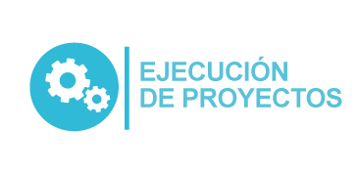
Plan Anual de Adquisiciones

Objeto | Valor | Código | Mes de compra
Contratos de apoyo a la gestion | 24,486,000 | 80111600 | Enero
Contratos de apoyo a la gestion | 25,524,800 | 80111600 | Enero
Contratos de apoyo a la gestion | 21,456,435 | 80111600 | Enero
Contratos de apoyo a la gestion | 44,333,333 | 80111600 | Enero
Contratos de apoyo a la gestion | 47,115,109 | 80111600 | Enero
Contratos de apoyo a la gestion | 47,115,109 | 80111600 | Enero
Contratos de apoyo a la gestion | 47,112,004 | 80111600 | Enero
Servicios de apoyo a la gestión para la ejecución del proceso administrativo y financiero contribuyendo con el mejoramiento de la información contable y de los costos institucionales. | 39,013,200 | 80111600 | Enero

